追踪云台会议摄像头
办公设备名称 | 数量 | 普票 合计（单位：元） | 参数 | 备注
海康威视DS-UVC-V108B | 1 | 1870 | 12 倍光学变焦能覆盖常规会议桌范围，双麦满足基础拾音，人脸聚焦 + 人形跟随可自动转向发言人，5 个预置点适配固定座位布局，性价比最高，适合日常远程会议。 | https://item.jd.com/10067194050547.html?spmTag=YTAyMTkuYjAwMjM1Ni5jMDAwMDQ2ODkuc2VhcmNoX2NvbmZpcm0lMkNhMDI0MC5iMDAyNDkzLmMwMDAwNDAyNy4zJTIzc2t1X2NhcmQ&pvid=a8489298d3254635b3ea1117c39868e1 | 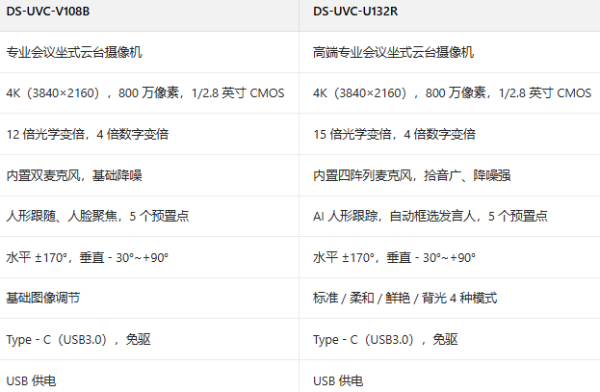
海康威视DS-UVC-U132R | 1 | 2650 | 15 倍光学变焦比 V108B 覆盖更远，四阵列麦克风拾音半径更大、降噪更强，AI 自动框选发言人的跟踪精度更高，能减少手动操作，适配嘈杂的大型会议或直播场景，综合性能均衡 | https://item.jd.com/10095076483114.html?spmTag=YTAyMTkuYjAwMjM1Ni5jMDAwMDQ2ODkuc2VhcmNoX2NvbmZpcm0lMkNhMDI0MC5iMDAyNDkzLmMwMDAwNDAyNy4yJTIzc2t1X2NhcmQ&pvid=a060d80579404cf391afe2e0cca38954

DS-UVC-V108B 与 DS-UVC-U132R 均是专业会议云台摄像机，4K 高清会议，800 万像素搭配光学变焦，能清晰呈现发言人特写，U132R 15 倍光学变焦比 V108B 的 12 倍更远，四阵列麦克风拾音与抗干扰能力更强，V108B 和 U132R 具备 AI 驱动的发言人跟踪，可自动锁定发言人并聚焦，减少手动操作，V108B 和 U132R 通过 USB3.0 直连电脑，免驱即插即用，兼容主流会议软件。

